关系图
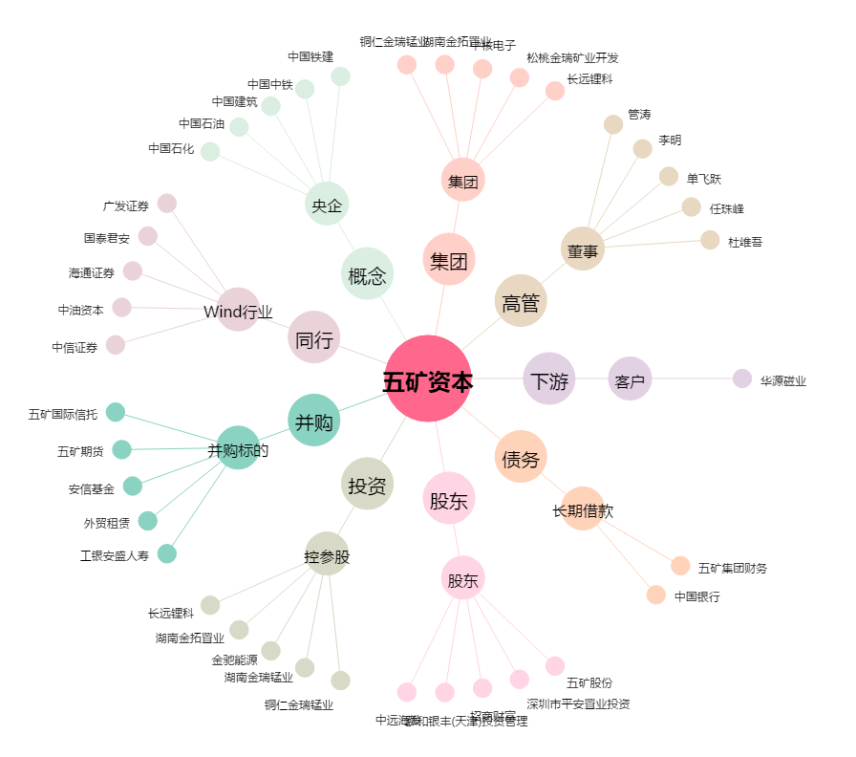
五矿资本[600390.SH] - 关系概览图

